关系图
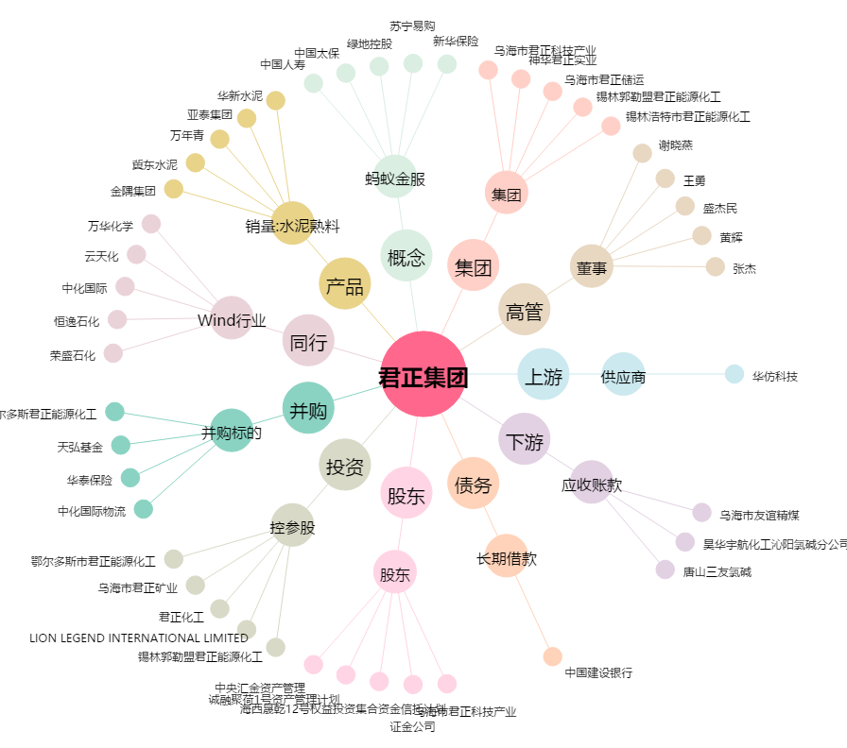
君正集团[601216.SH] - 关系概览图

